sortedArray
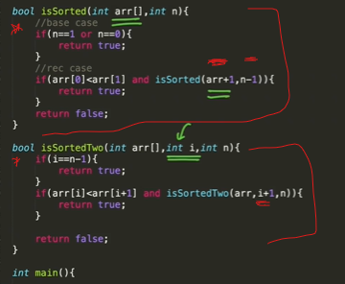

SubsetSum
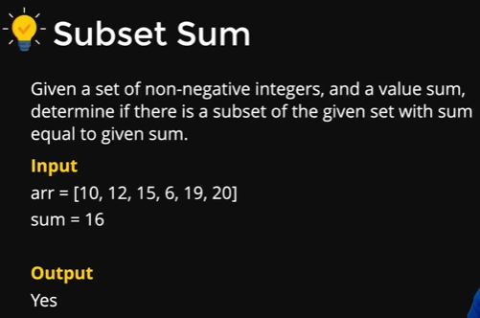
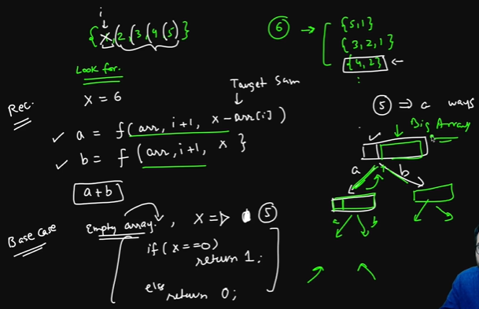

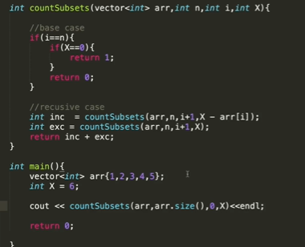

braceket
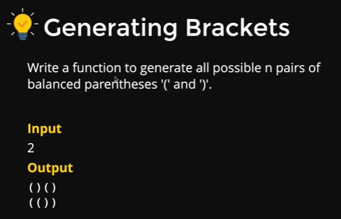
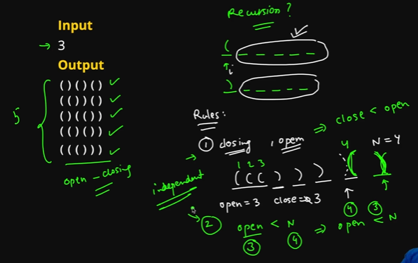

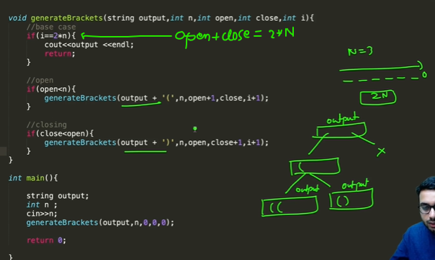
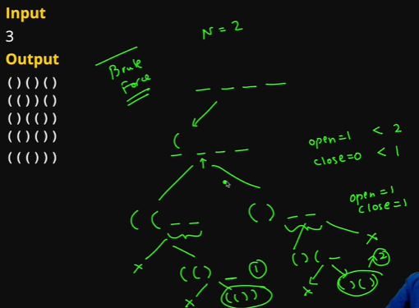

keyPad
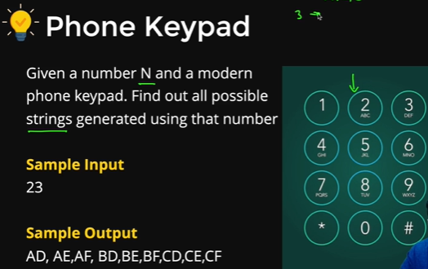
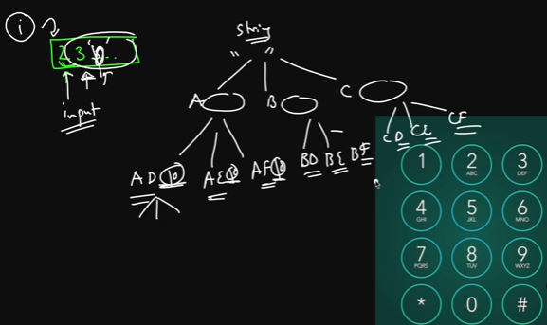

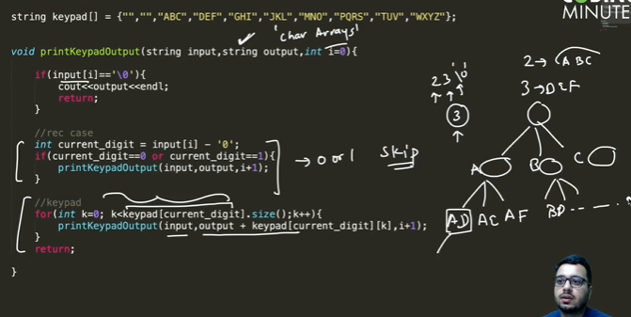

permutation
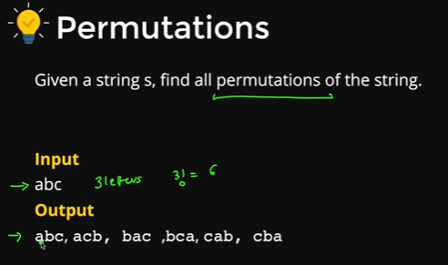
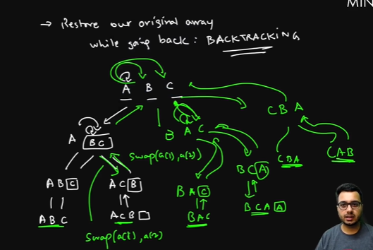

#include<bits/stdc++.h>
using namespace std;
vector<string> v;

void find_Permutations(char *inp, int i){
if(inp[i]=='\0'){
string str(inp);
v.push_back(str);
return;
}
for(int j=i; inp[j]!=0; j++){
swap(inp[i],inp[j]);
find_Permutations(inp,i+1);
swap(inp[i],inp[j]);
}

}

vector<string> findSortedPermutations(string s){
v.clear();
int n=s.length();
char inp[n+1];
for(int i=0; i<n; i++){
inp[i]=s[i];
}
inp[n]='\0';
find_Permutations(inp,0);
set<string> st;
for(int i=0; i<v.size(); i++){
st.insert(v[i]);
}
v.clear();
for(auto x:st){
v.push_back(x);
}
return v;
}

N-Que
